Produits
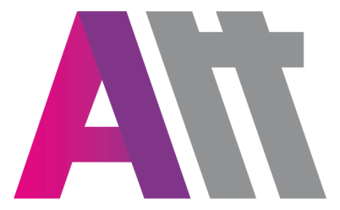
 |  |  | ATOUTERRAIN
 |  |  | 25 allée du cobalt 77176 Savigny le Temple
 |  |  | TEL.: 01.60.02.08.10 - FAX : 01.60.18.73.42

 |  |  | DATE :
 |  |  | CLIENT : |  |  | BRUNOY ABC
 |  |  | DELAI :
 |  |  | N° DE COMMANDE :
 |  |  | ADRESSE DE LIVRAISON :
 |  |  | ADRESSE DE FACTURATION :

PRODUITS

 | Marque | Couleur | Référence | Page | Intitulé article |  | Taille | Quantité | Commentaires | Prix
 | NIKE | 463 | 893751 |  | VESTE A18 ENFANT |  |  |  |  | 24.50 €
 | NIKE | 451 | 893746 |  | PANTALON 18 ENFANT |  |  |  |  | 24.50 €

 | Tampon : |  |  |  |  |  | Signature:

Marquage
MARQUAGE
FACE |  | DOS
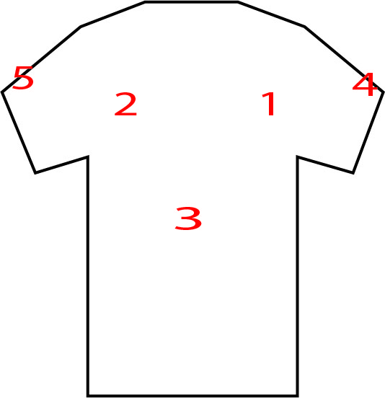 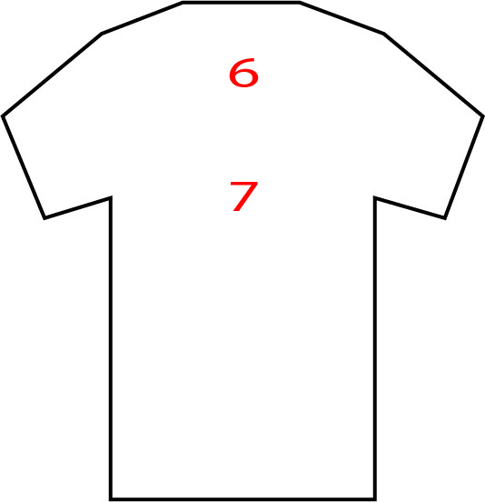 |  |  |  | 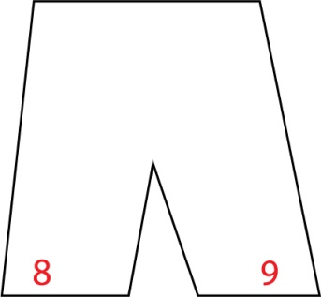

Merci d'indiquer le numéro de l'emplacement que vous souhaitez pour chacun de vos logos

Emplacement Logo | Intitulé (nom logo) | Couleur |  | Commentaires
 |  | Mono | Multi

Tampon : |  |  | Signature:

